Page de garde
Guide d'utilisation
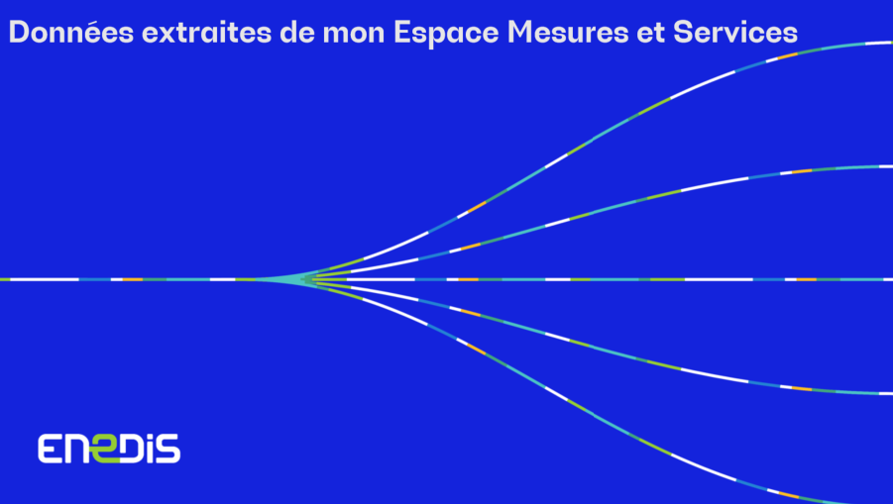

➲ Dans la colonne "Horodate", les valeurs de date sous forme "44xxx" peuvent être convertis en date avec la fonction "format de cellule" d'Excel
➲ Dans la colonne "Jour semaine" : correspondance du code du jour de la semaine :
- 0 = dimanche
- 1 = lundi
- 2 = mardi
- 3 = mercredi
- 4 = jeudi
- 5 = vendredi
- 6 = samedi
➲ Dans les colonnes, "Granularité" et "Aggrégation", l'indication "BRUT" indique qu'une mesure est non transformée
Dans cette colonne, les données peuvent également être affichées avec une granuralité : "Minute" "Jour" " Semaine" "Mois" " Année"
➲ Les colonnes dont l'intitulé commence # présentent des données internes uniquement utiles au bon fonctionnement de l'application

